Задание 1
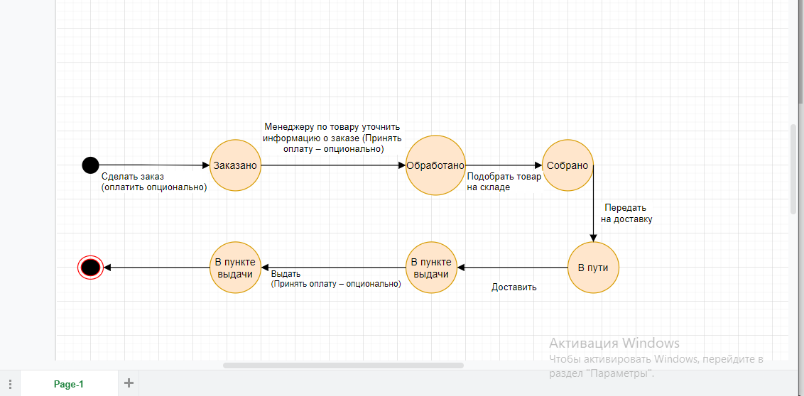
Задание 1 (обязательное): на основе следующих данных (состояний и переходов) составить диаграмму состояний и переходов для заказа товаров в интернет-магазине. Дополнить недостающие состояния и переходы. Скриншот диаграммы приложить на этой странице:
Состояние | Переход в состояние | СКРИНШОТ ДИАГРАММЫ
Точка входа | Сделать заказ (Оплатить – опционально)
Заказано | Менеджеру по товару уточнить информацию о заказе (Принять оплату – опционально)
Обработано | Подобрать товар на складе
Собрано | Передать на доставку
В пути | Доставить
В пункте выдачи | Выдать (Принять оплату – опционально)
Выдано (оплачено)
Точка выхода

